상품제안서
카카오 춘식이 장바구니+키링 | 상품코드: S40477

 |  |  |  |  |  |  | 02-713-8555 | www.synergygift.co.kr
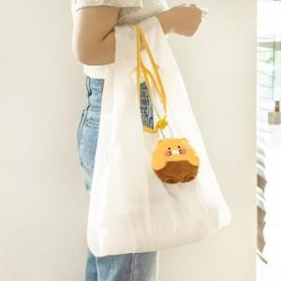

【상세/제작정보】

【인쇄/포장옵션】 | 스티커 / PP케이스

【공급단가】 | 수량 | 30~ | 50~ | 100~ | 300~ | 500~
*VAT별도 | 단가 | 13,400원 | 13,150원 | 12,650원 | 12,300원 | 11,800원

【상품 URL】 | https://www.synergygift.co.kr:443/src/goods_detail.php?gdno=40477

